Graf 1
Delež gozda na območju današnje Slovenije, 1875-2020

delež gozda (%)
Leto | Enota | 1875 | 1953 | 1956 | 1961 | 1970 | 1980 | - | 1990 | 1991 | 1992 | 1993 | 1994 | 1995 | 1996 | 1997 | 1998 | 1999 | 2000 | 2001 | 2002 | 2003 | 2004 | 2005 | 2006 | 2007 | 2008 | 2009 | 2010 | 2011 | 2012 | 2013 | 2014 | 2015 | 2016 | 2017 | 2018 | 2019 | 2020
gozd | % | 36.0 | 42.0 | 43.7 | 46.5 | 46.9 | 51.3 |  | 52.8 | 53.1 | 53.4 | 53.7 | 54.0 | 54.2 | 54.2 | 54.7 | 54.8 | 55.0 | 55.9 | 56.4 | 56.7 | 57.1 | 57.4 | 57.7 | 57.9 | 58.4 | 58.5 | 58.5 | 58.5 | 58.4 | 58.4 | 58.4 | 58.3 | 58.3 | 58.3 | 58.2 | 58.1 | 58.0 | 58.0
druga gozdna zemljišča | % |  |  |  |  |  |  |  |  |  |  |  |  |  |  |  |  |  |  |  |  |  |  |  |  |  |  |  |  | 0.32 | 0.32 | 0.45 | 0.53 | 0.56 | 0.61 | 0.71 | 0.81 | 0.89 | 0.88

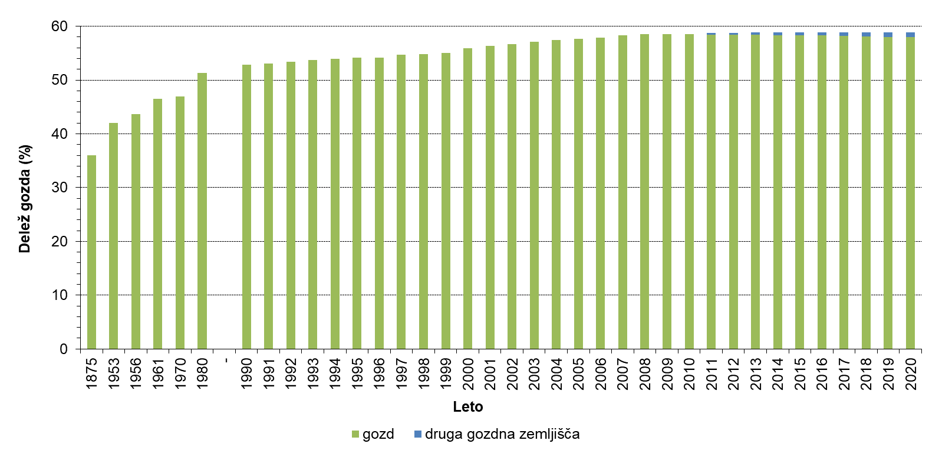

Graf 2
Krčitve gozdov v letih 1999-2020

Površina (ha)
LETO | Enota | 1999 | 2000 | 2001 | 2002 | 2003 | 2004 | 2005 | 2006 | 2007 | 2008 | 2009 | 2010 | 2011 | 2012 | 2013 | 2014 | 2015 | 2016 | 2017 | 2018 | 2019 | 2020
s soglasjem ZGS | hektar | 290.74 | 176.39 | 205.62 | 251.00 | 129.60 | 196.45 | 106.76 | 232.59 | 39.99 | 205.60 | 384.40 | 534.00 | 434.50 | 317.20 | 371.00 | 272.50 | 251.80 | 289.00 | 293.70 | 352.10 | 552.80 | 411.30
nezakonit poseg | hektar | 21.16 | 13.12 | 35.05 | 27.70 | 52.60 | 5.83 | 7.36 | 7.60 | 22.94 | 34.02 | 221.30 | 88.50 | 36.50 | 46.20 | 24.60 | 30.90 | 45.60 | 29.30 | 14.90 | 30.30 | 23.90 | 15.10

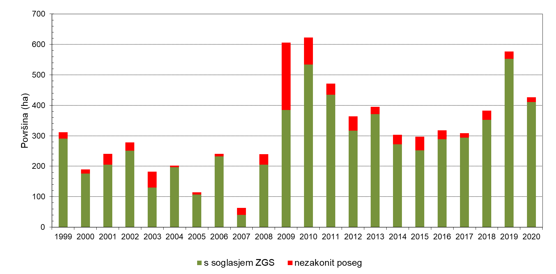

Graf 3
Lesna zaloga iglavcev in listavcev v Sloveniji, 1947-2020

lesna zaloga (m3/ha)
LETO | Enota | 1947 | 1961 | 1970 | 1980 | 1990 | 2000 | - | 2005 | 2006 | 2007 | 2008 | 2009 | 2010 | 2011 | 2012 | 2013 | 2014 | 2015 | 2016 | 2017 | 2018 | 2019 | 2020
iglavci | m3/hektar | 68.03 | 90.80 | 95.73 | 100.40 | 100.15 | 111.95 |  | 121.25 | 123.26 | 125.50 | 126.73 | 128.39 | 129.37 | 130.42 | 131.00 | 132.19 | 133.41 | 133.62 | 134.12 | 134.59 | 135.34 | 135.56 | 135.09
listavci | m3/hektar | 58.02 | 65.33 | 75.79 | 85.21 | 92.29 | 119.74 |  | 136.01 | 138.86 | 143.34 | 145.13 | 147.69 | 149.52 | 151.68 | 154.00 | 157.12 | 159.39 | 160.96 | 162.28 | 164.39 | 166.50 | 167.60 | 168.64
skupaj | m3/hektar | 126.05 | 156.14 | 171.52 | 185.60 | 192.43 | 231.69 |  | 257.26 | 262.12 | 268.84 | 271.86 | 276.08 | 278.89 | 282.10 | 285.00 | 289.31 | 292.80 | 294.58 | 296.40 | 298.98 | 301.84 | 303.16 | 303.73

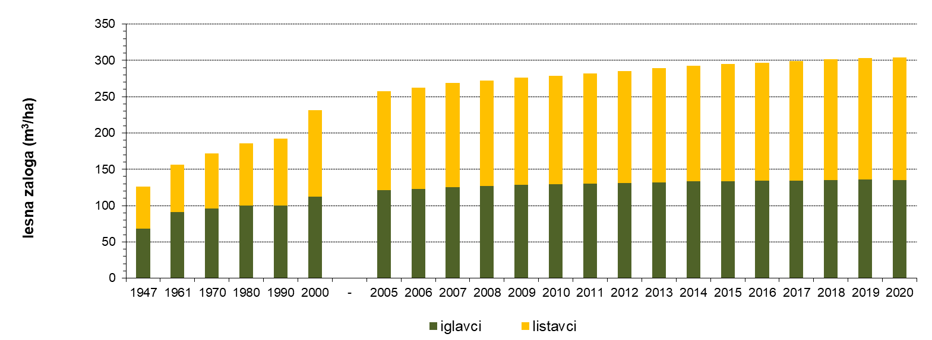

Graf 4
Posek iglavcev in listavcev v Sloveniji, 1993-2020

posek (m3)
LETO | Enota | 1993 | 1994 | 1995 | 1996 | 1997 | 1998 | 1999 | 2000 | 2001 | 2002 | 2003 | 2004 | 2005 | 2006 | 2007 | 2008 | 2009 | 2010 | 2011 | 2012 | 2013 | 2014 | 2015 | 2016 | 2017 | 2018 | 2019 | 2020
iglavci | m3 | 1,289,585 | 1,411,275 | 1,247,957 | 1,512,284 | 1,387,932 | 1,396,052 | 1,349,117 | 1,422,750 | 1,458,837 | 1,496,665 | 1,822,887 | 1,820,390 | 2,033,390 | 2,242,755 | 2,042,735 | 2,055,341 | 1,853,772 | 1,808,066 | 2,040,015 | 2,152,467 | 2,190,572 | 3,463,295 | 3,922,547 | 4,013,145 | 3,295,974 | 4,367,576 | 3,326,578 | 2,375,840
listavci | m3 | 798,081 | 843,605 | 843,953 | 818,119 | 1,179,128 | 1,074,121 | 1,047,198 | 1,186,289 | 1,155,464 | 1,148,889 | 1,184,211 | 1,137,607 | 1,202,710 | 1,475,508 | 1,199,335 | 1,372,031 | 1,520,419 | 1,566,071 | 1,855,622 | 1,758,340 | 1,733,423 | 2,886,440 | 2,108,495 | 2,089,485 | 1,688,661 | 1,693,383 | 1,961,285 | 1,851,634
skupaj | m3 | 2,087,666 | 2,254,880 | 2,091,910 | 2,330,403 | 2,567,060 | 2,470,173 | 2,396,315 | 2,609,039 | 2,614,301 | 2,645,554 | 3,007,098 | 2,957,997 | 3,236,100 | 3,718,263 | 3,242,070 | 3,427,372 | 3,374,191 | 3,374,137 | 3,895,637 | 3,910,807 | 3,923,995 | 6,349,736 | 6,031,042 | 6,102,630 | 4,984,635 | 6,060,959 | 5,287,863 | 4,227,474

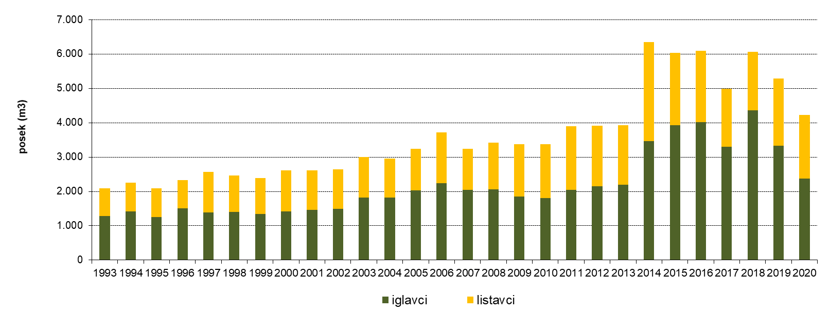

Graf 5
Ohranjenost drevesne sestave v odstotkih lesne zaloge

ohranjenost drevesne sestave (%)
 | Enota | 2001 | 2002 | 2003 | 2004 | 2005 | 2006 | 2007 | 2008 | 2009 | 2010 | 2011 | 2012 | 2013 | 2014 | 2015 | 2016 | 2017 | 2018 | 2019 | 2020
ohranjeni | odstotek | 56 | 56 | 55 | 51 | 52 | 51 | 55 | 55 | 55 | 54 | 54 | 53 | 53 | 53 | 53 | 53 | 53 | 52 | 52 | 52
spremenjeni | odstotek | 33 | 33 | 34 | 37 | 37 | 38 | 33 | 33 | 33 | 33 | 33 | 34 | 34 | 34 | 34 | 34 | 34 | 34 | 35 | 35
močno spremenjeni | odstotek | 8 | 8 | 9 | 9 | 9 | 9 | 9 | 9 | 10 | 10 | 10 | 10 | 10 | 10 | 10 | 10 | 10 | 11 | 10 | 10
izmenjani | odstotek | 3 | 3 | 3 | 3 | 3 | 3 | 3 | 3 | 2 | 3 | 3 | 3 | 3 | 3 | 3 | 3 | 3 | 3 | 3 | 3

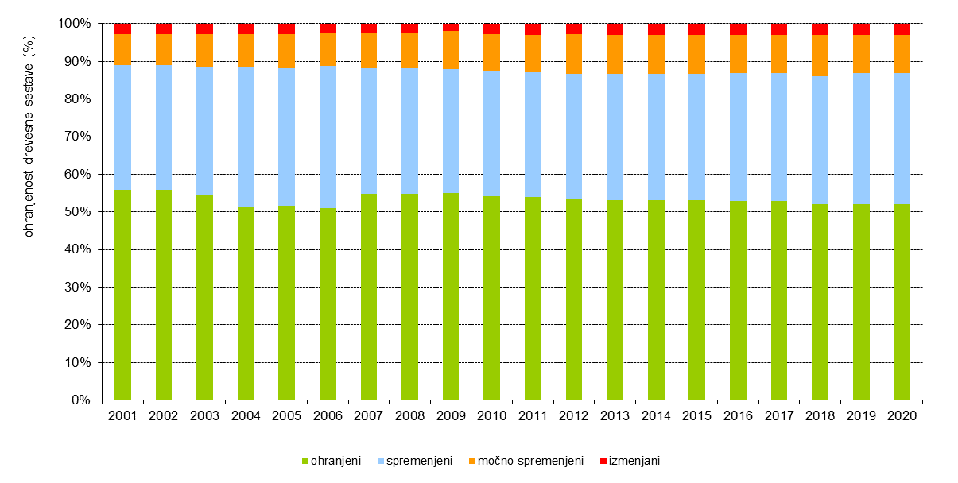

Graf 6
Delež drevja v posameznih razredih osutosti leta 2020

drevje (%)
razredi osutosti | enota | skupaj | listavci | iglavci
osutost manj kot 10 % | % drevja | 18.3 | 15.4 | 24.2
osutost od 11 do 25 % | % drevja | 43.7 | 48 | 34.7
osutost več kot 25 % | % drevja | 38 | 36.6 | 41.1

